FE-Transferências
Referências: AP-42 (USEPA, 2006) - https://www3.epa.gov/ttn/chief/ap42/ch13/final/c13s0204.pdf |  |  |  |  | Table 13.2.4-1. TYPICAL SILT AND MOISTURE CONTENTS OF MATERIALS AT VARIOUS INDUSTRIES
Aerodynamic Particle Size Multiplier (k) For Equation 1 |  |  |  |  | Industry | Material | Silt Content (%) |  | Moisture Content (%)
< 30 µm | < 15 µm | < 10 µm | < 5 µm | < 2.5 µm |  |  | Range | Mean | Range | Mean
0.74 | 0.48 | 0.35 | 0.2 | 0.053 | Iron and steel production | Pellet ore | 1,3 - 13 | 4.3 | 0,64 - 4,0 | 2.2
 |  |  |  |  |  | Lump ore | 2,8 - 19 | 9.5 | 1,6 - 8,0 | 5.4
$$E=k\left(0,0016\right) \frac{{\left(\frac{U}{2,2}\right)}^{1,3}}{{\left(\frac{M}{2}\right)}^{1,4}}$$
Equação Geral: |  |  |  |  |  | Coal | 2,0 - 7,7 | 4.6 | 2,8 - 11 | 4.8
 |  |  |  |  |  | Slag | 3,0 - 7,3 | 5.3 | 0,25 - 2,0 | 0.92
 |  |  |  |  |  | Flue dust | 2,7 - 23 | 13 | - | 7
 |  |  |  |  |  | Coke breeze | 4,4 - 5,4 | 4.9 | 6,4 - 9,2 | 7.8
 |  |  |  |  |  | Blended ore | - | 15 | - | 6.6
 | Onde: E - emissão k - particle size multiplier (dimensionless) U - mean wind speed, meters per second (m/s) (miles per hour [mph]) M - material moisture content (%) |  |  |  |  | Sinter | - | 0.7 | - | -
 |  |  |  |  |  | Limestone | 0,4 - 2,3 | 1 | ND | 0.2
 |  |  |  |  | Stone quarrying and processing | Crushed limestone | 1,3 - 1,9 | 1.6 | 0,3 - 1,1 | 0.7
 |  |  |  |  |  | Various limestone products | 0,8 - 14 | 3.9 | 0,46 - 5,0 | 2.1
 |  |  |  |  | Taconite mining and processing | Pellets | 2,2 - 5,4 | 3.4 | 0,05 - 2,0 | 0.9
 |  |  |  |  |  | Tailings | ND | 11 | - | 0.4
 |  |  |  |  | Western surface coal mining | Coal | 3,4 - 16 | 6.2 | 2,8 - 20 | 6.9
 |  |  |  |  |  | Overburden | 3,8 - 15 | 7.5 | - | -
 |  |  |  |  |  | Exposed ground | 5,1 - 21 | 15 | 0,8 - 6,4 | 3.4
 |  |  |  |  | Coal-fired power plant | Coal (as received) | 0,6 - 4,8 | 2.2 | 2,7 - 7,4 | 4.5
 |  |  |  |  | Municipal solid waste landfills | Sand | - | 2.6 | - | 7.4
 |  |  |  |  |  | Slag | 3,0 - 4,7 | 3.8 | 2,3 - 4,9 | 3.6
 |  |  |  |  |  | Cover | 5,0 - 16 | 9 | 8,9 - 16 | 12
 |  |  |  |  |  | Clay/dirty mix | - | 9.2 | - | 14
 |  |  |  |  |  | Clay | 4,5 - 7,4 | 6 | 8,9 - 11 | 10
 |  |  |  |  |  | Fly ash | 78 - 81 | 80 | 26 - 29 | 27
 |  |  |  |  |  | Misc. Fill materials | - | 12 | - | 11

FE-Maq e Equip
Fonte: AQMD (2016) - http://www.aqmd.gov/home/regulations/ceqa/air-quality-analysis-handbook/off-road-mobile-source-emission-factors
Ano de fabricação considerado: | 2007
Equipment | MaxHP | PM [kg/h] | NOX [kg/h] | SOX [kg/h] | CO [kg/h] | ROG [kg/h] | CO2 [kg/h] | CH4 [kg/h]
Rubber Tired Loaders (Pá Carregadeira) | Rubber Tired Loaders - 25 | 0.0042 | 0.0653 | 0.0001 | 0.0321 | 0.0100 | 7.6789 | 0.0009
 | Rubber Tired Loaders - 50 | 0.0194 | 0.1585 | 0.0002 | 0.1995 | 0.0879 | 14.1292 | 0.0079
 | Rubber Tired Loaders - 120 | 0.0352 | 0.3901 | 0.0003 | 0.2004 | 0.0671 | 26.7227 | 0.0061
 | Rubber Tired Loaders - 175 | 0.0349 | 0.6282 | 0.0005 | 0.2914 | 0.0798 | 48.2237 | 0.0072
 | Rubber Tired Loaders - 250 | 0.0310 | 0.8370 | 0.0008 | 0.2250 | 0.0808 | 67.5746 | 0.0073
 | Rubber Tired Loaders - 500 | 0.0443 | 1.1811 | 0.0011 | 0.4402 | 0.1147 | 107.5051 | 0.0103
 | Rubber Tired Loaders - 750 | 0.0917 | 2.4816 | 0.0022 | 0.8978 | 0.2377 | 220.2319 | 0.0214
 | Rubber Tired Loaders - 1000 | 0.1128 | 3.6321 | 0.0027 | 1.2834 | 0.3319 | 269.3772 | 0.0299

Fonte: AQMD (2016) - http://www.aqmd.gov/home/regulations/ceqa/air-quality-analysis-handbook/off-road-mobile-source-emission-factors
Equação Geral:
$$E=n x H x EF$$

 | Onde: E - emissão (lb/dia) n - número de equipamentos de cada categoria H - número de horas diárias de operação do equipamento EF - fator de emissão (lb/h)

FE-Vias
Fonte: USEPA (2006) https://www3.epa.gov/ttn/chief/ap42/ch13/final/c13s0202.pdf |  |  |  |  | Ano 2015
AP42 - 13.2.2 Unpaved Roads |  |  |  |  | Mês | Precipitação Acumulada (mm) | Número de Dias com Precipitação > 0,254 mm | N° dias no mês | Fator de Ajuste
Table 13.2.2-2 Constants for Equations 1a and 1b |  |  |  |  | Jan | 0 | 0 | 31 | 1.00
Constant | Industrial Roads (Equation 1a) |  |  |  | Fev | 52 | 7 | 28 | 0.75
 | PM2.5 | PM10 | PM30 |  | Mar | 69 | 7 | 31 | 0.77
k (lb/VMT) | 0.15 | 1.5 | 4.9 |  | Abr | 44 | 8 | 30 | 0.73
a | 0.9 | 0.9 | 0.7 |  | Mai | 185.8 | 16 | 31 | 0.48
b | 0.45 | 0.45 | 0.45 |  | Jun | 119.2 | 9 | 30 | 0.70
1 lb/VMT | 281.9 | g/VKT |  |  | Jul | 17.8 | 6 | 31 | 0.81
$$FE=\left[\left(k . {\left(\frac{s}{12}\right)}^{a}. {\left(\frac{W}{3}\right)}^{b}\right) . (\left(365−P)/365)\right)\right]$$
Equação Geral: |  |  |  |  | Ago | 70.2 | 11 | 31 | 0.65
 |  |  |  |  | Set | 25.2 | 7 | 30 | 0.77
 |  |  |  |  | Out | 54.4 | 6 | 31 | 0.81
 | Onde: FE - fator de emissão de material particulado (lb/VMT) k - constante de tamanho da partícula (g/VKT) sL - teor de silt na superfície de rodagem (%) W - peso médio dos veículos que trafegam na via (t) P - número de dias onde a precipitação durante o período observado foi no mínimo 0,254 mm |  |  |  | Nov | 48.6 | 9 | 30 | 0.70
 |  |  |  |  | Dez | 91.4 | 6 | 31 | 0.81

 |  |  |  |  | Fator Ajuste: | 0.75

Classe de Veículo | Fator de emissão médio da frota veicular da RGV [g/km]
 | Escapamento
 | PM | PM10 | PM25 | NOX | SO2 | CO | HCT
Veículos Pesados | 0.17490 | 0.17490 | 0.17490 | 5.43451 | 0.21032 | 1.03837 | 0.24766

Controles
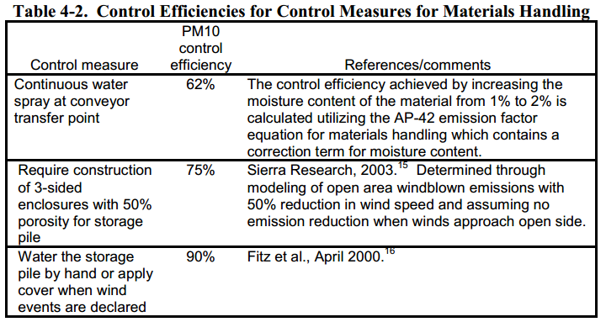
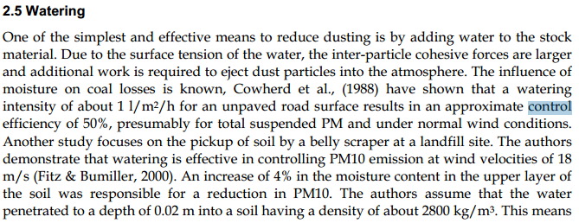
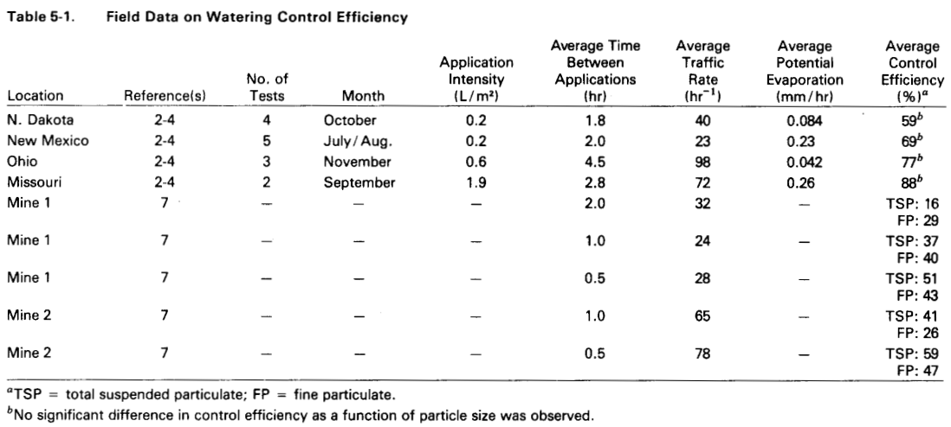
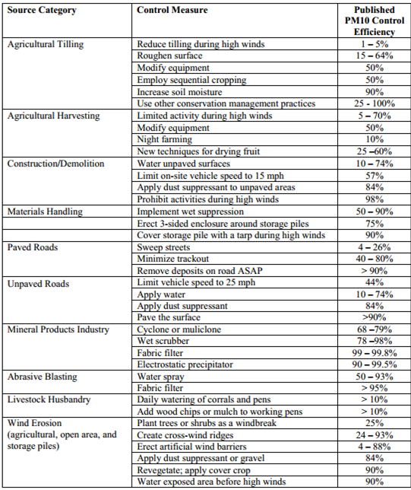

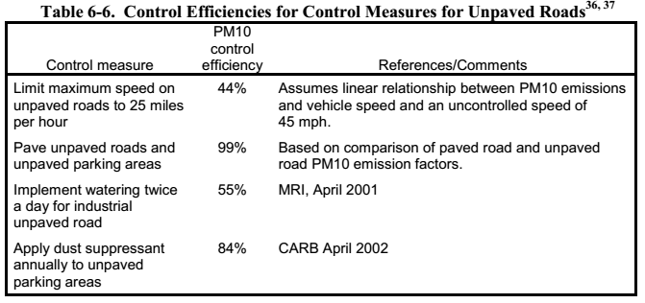
 |  |  | Fonte: Fugitive Dust Emissions from a Coal, Iron, Ore and Hydrated Alumina Stockpile (2012)

Fonte: WRAP Fugitive Dust Handbook (2006)

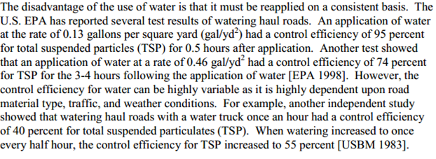

 |  |  |  | Fonte: Emission Control Technologies and Emission Factors for unpaved road fugitive emissions

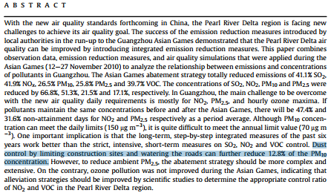

 | Fonte: WRAP Fugitive Dust Handbook (2006)

 |  | Fonte: Dust Control Handbook for Industrial Minerals Mining and Processing (CDC, 2012)

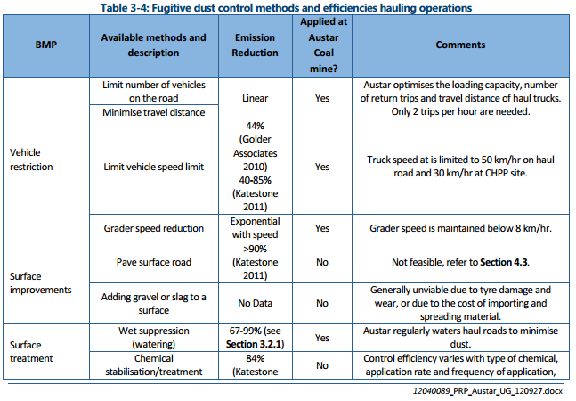
 |  |  |  |  |  | Fonte: WRAP Fugitive Dust Handbook (2006)

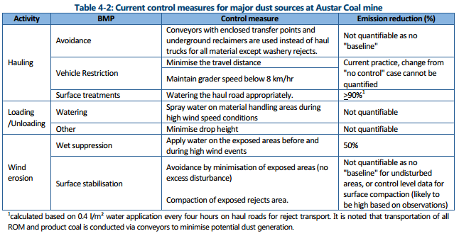

 |  |  |  |  | Huan et al. (2013)

Fonte: Handbook of dust control in mining - CDC (IC-9465)
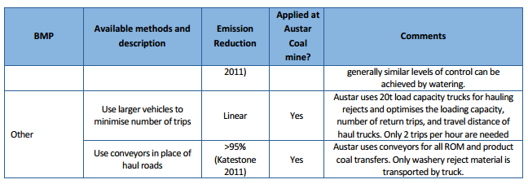

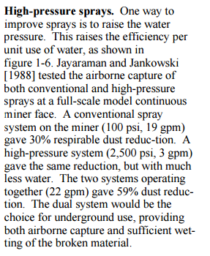

 | Fonte: Topic and Zitnik (2012)
 |  |  | Fonte: PARTICULATE MATTER BEST MANAGEMENT PRACTICE POLLUTION REDUCTION PROGRAM (2012)
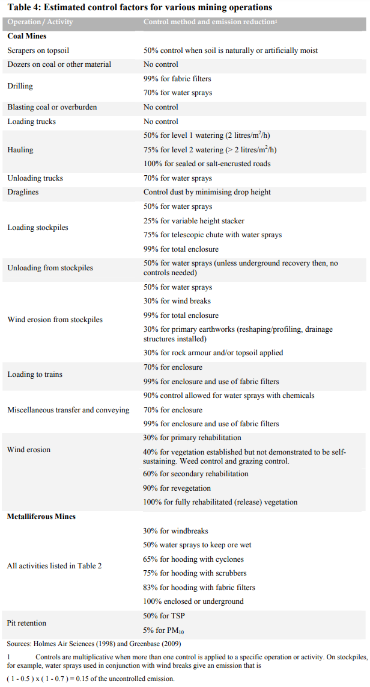

Fonte: Handbook of dust control in mining - CDC (IC-9465)

 | Fonte: NPI (2012)

Emissão Chaminés
Funcionamento (horas): | 24
Quantidade Ferro Gusa (t/h): | 8.67

Fonte: Informações fornecidas pelo empreendimento à solicitação através do Ofício N° 066/2017
Fonte Emissora | Setor | Equipamento de Controle | Eficiência do Controle [%] | Latitude [º] | Longitude [º] | Diâmetro [m] | Vazão [Nm³/h] | Vazão [m³/h] | Temperatura [ºC] | Altura [m] | Concentração [mg/Nm³] | Fator de Emissão [g/t] |  |  |  | Fração Material Particulado |  | Taxa de Emissão [kg/h]
 |  |  |  |  |  |  |  |  |  |  | PM | NOX | SO2 | CO | VOC | PM10 | PM2,5 | PM | PM10 | PM2,5 | NOX | SO2 | CO | VOC
Chaminé Glendon 1 | Alto-forno | Ciclone + Lavador de Gases + Desumificador | 80 | -20.400500 | -40.368950 | 0.8 | 8,774 | 23,840 | 469 | 22.5 | 27.30 | 8 | 38 | 27 | - | 0.51 | 0.23 | 0.2395 | 0.1222 | 0.0551 | 0.0173 | 0.0165 | 0.0585 | -
Chaminé Glendon 2 | Alto-forno | Ciclone + Lavador de Gases + Desumificador | 80 | -20.400467 | -40.368950 | 0.95 | 7,943 | 25,469 | 603 | 22.5 | 49.57 | 8 | 38 | 27 | - | 0.51 | 0.23 | 0.3937 | 0.2008 | 0.0906 | 0.0173 | 0.0165 | 0.0585 | -
Chaminé Glendon 3 | Alto-forno | Ciclone + Lavador de Gases + Desumificador | 80 | -20.400450 | -40.368950 | 0.95 | 7,311 | 20,728 | 501 | 22.5 | 27.07 | 8 | 38 | 27 | - | 0.51 | 0.23 | 0.1979 | 0.1009 | 0.0455 | 0.0173 | 0.0165 | 0.0585 | -
Chaminé Glendon 4 | Alto-forno | Ciclone + Lavador de Gases + Desumificador | 80 | -20.400433 | -40.368950 | 0.95 | 6,548 | 17,239 | 446 | 22.5 | 29.67 | 8 | 38 | 27 | - | 0.51 | 0.23 | 0.1942 | 0.0991 | 0.0447 | 0.0173 | 0.0165 | 0.0585 | -
Chaminé Filtro de Mangas (Descarga e Peneira de Carvão) | Descarga e Peneira de Carvão | Filtro de Mangas | - | -20.400921 | -40.368690 | 1.3 | 48,212 | 54,390 | 35 | 11 | 42.27 | - | - | - | - | 0.85 | 0.30 | 2.0378 | 1.7321 | 0.6113 | - | - | - | -
Chaminé Filtro de Mangas (Peneira de Minério) | Peneira de Minério | Filtro de Mangas | - | -20.400208 | -40.368657 | 0.95 | 20,716 | 23,699 | 39 | 11.1 | 40.27 | - | - | - | - | 0.85 | 0.30 | 0.8342 | 0.7090 | 0.2502 | - | - | - | -
Chaminé Filtro de Mangas (Exaustor Verde) | Exaustor Verde (Finos de Minério) | Filtro de Mangas | - | -20.401036 | -40.368803 | 0.45 | 4,605 | 5,099 | 29 | 9.6 | 11.77 | - | - | - | - | 0.85 | 0.30 | 0.0542 | 0.0461 | 0.0163 | - | - | - | -
Chaminé Filtro de mangas (Panela de Gusa) | Panela de Gusa | Filtro de Mangas | - | -20.400564 | -40.368934 | 2.5 | 23,289 | 26,643 | 39 | 10 | 7.57 | - | - | - | - | 0.51 | 0.23 | 0.1762 | 0.0899 | 0.0405 | - | - | - | -
TOTAL |  |  |  |  |  |  |  |  |  |  |  |  |  |  |  |  |  | 4.13 | 3.10 | 1.15 | 0.07 | 0.07 | 0.23 | 0.00

$$TE= \frac{Q . C}{{10}^{6}}$$
Equação Geral:

 | Onde: TE - taxa de emissão (kg/h) Q - vazão (Nm³/h) C - concentração (mg/Nm³) 106 - conversão de mg para kg

$$TE=A x EF x (1−\frac{ER}{100})$$
Equação Geral:

 | Onde: E - taxa de emissão EF - fator de emissão ER - eficiência de redução de emissão

Emissão Transferências
Funcionamento (horas): | 24
Velocidade do Vento (m/s): | 4.2

Fonte: Informações fornecidas pelo empreendimento à solicitação através do Ofício N° 066/2017
Fonte Emissora | Material | Umidade do Material [%] | Equipamento de Controle | Eficiência do Controle [%] | Latitude [º] | Longitude [º] | Movimentação material [t/h] | Fator de Emissão [kg/t] |  |  | Taxa de Emissão [kg/h]
 |  |  |  |  |  |  |  | PM | PM10 | PM2,5 | PM | PM10 | PM2,5
Descarregamento (Depósito) | Carvão | 4.8 | Enclausuramento (partes laterais e superior) | 70 | -20.400051 | -40.369485 | 12.19 | 8.04E-04 | 3.80E-04 | 5.76E-05 | 0.0029 | 0.0014 | 0.0002
Descarregamento Caminhão | Minério Granulado | 5.6 | - | 0 |  |  | 32.50 | 6.48E-04 | 3.06E-04 | 4.64E-05 | 0.0211 | 0.0100 | 0.0015
Carregamento Caminhão | Minério Granulado | 5.6 | - | 0 |  |  | 31.28 | 6.48E-04 | 3.06E-04 | 4.64E-05 | 0.0203 | 0.0096 | 0.0015
Descarregamento Caminhão | Calcário | 1 | - | 0 |  |  | 2.04 | 7.23E-03 | 3.42E-03 | 5.18E-04 | 0.0148 | 0.0070 | 0.0011
Carregamento Caminhão | Calcário | 1 | - | 0 |  |  | 2.06 | 7.23E-03 | 3.42E-03 | 5.18E-04 | 0.0149 | 0.0070 | 0.0011
Carregamento Caminhão | Quartzito (Sílica) | 7.4 | - | 0 |  |  | 0.02 | 4.39E-04 | 2.07E-04 | 3.14E-05 | 0.000007 | 0.000003 | 0.000001
Descarregamento na Moega | Minério Granulado | 5.6 | - | 0 |  |  | 31.28 | 6.48E-04 | 3.06E-04 | 4.64E-05 | 0.0203 | 0.0096 | 0.0015
Descarregamento na Moega | Calcário | 1 | - | 0 |  |  | 2.06 | 7.23E-03 | 3.42E-03 | 5.18E-04 | 0.0149 | 0.0070 | 0.0011
Descarregamento na Moega | Quartzito (Sílica) | 7.4 | - | 0 |  |  | 0.02 | 4.39E-04 | 2.07E-04 | 3.14E-05 | 0.000007 | 0.000003 | 0.000001
Descarregamento Caminhão | Sucata | - | - | 0 |  |  | 1.04 | 1.00E-01 | 2.20E-03 | 8.00E-04 | 0.1041 | 0.0023 | 0.0008
Carregamento Caminhão | Sucata | - | - | 0 |  |  | 1.06 | 1.00E-01 | 2.20E-03 | 8.00E-04 | 0.1065 | 0.0023 | 0.0009
Descarregamento Caminhão | Sucata | - | - | 0 |  |  | 1.06 | 1.00E-01 | 2.20E-03 | 8.00E-04 | 0.1065 | 0.0023 | 0.0009
Descarregamento | Briquete | 7.60 | - | 0 |  |  | 0.06 | 4.23E-04 | 2.00E-04 | 3.03E-05 | 0.00003 | 0.00001 | 0.0000
Descarregamento | Escória | 0.92 | - | 0 |  |  | 0.80 | 8.12E-03 | 3.84E-03 | 5.82E-04 | 0.00651 | 0.00308 | 0.0005
TOTAL |  |  |  |  |  |  |  |  |  |  | 0.43 | 0.06 | 0.01
Nota:
Não foi considerado o descarregamento de quartzito (sílica), pois a quantidade necessária estava disponível no estoque da empresa, e portanto, não foi recebido em 2015.
Não foi considerado o carregamento de briquete e escória, pois: não houve venda de briquete; e para escória não foi informado o quantitativo vendido para mercado externo.
A quantidade de escória foi estimada com base na massa de escória gerada (quilogramas) por tonelada de gusa produzido, observado nos relatórios de gerenciamento de resíduos sólidos do empreendimento.

$$TE=\left(k\left(0,0016\right) \frac{{\left(\frac{U}{2,2}\right)}^{1,3}}{{\left(\frac{M}{2}\right)}^{1,4}}\right). Q . (1−\frac{ER}{100})$$
Equação Geral:

 | Onde: TE - taxa de emissão (kg/h) k - particle size multiplier (dimensionless) U - mean wind speed, meters per second (m/s) (miles per hour [mph]) M - material moisture content (%) Q - quantidade de material moviemntada (t/h) ER - eficiência de controle (%)

$$TE=A . EF . \left(1−\frac{ER}{100}\right). Q$$
Equação Geral:

 | Onde: E - taxa de emissão (kg/h) EF - fator de emissão (kg/t) ER - eficiência de redução de emissão Q - quantidade de material movimentado (t/h)

